Regras
[APSFW0301] Painel do inspetor - Seções ARCs deignados e ARCs delegados

Tela com título: | Painel do Inspetor
Trilha: | Início - Painel do inspetor
Código de tela: | [APSFW0301]
Perfil de acesso: | Usuário com perfil Inspetor
Objetivo da estória: | Seções ARCs designados e ARCs delegados
Seções: | Seção com título dinâmico de acordo com a localização do inspetor
 | Ciclos da equipe com ES, Início do ciclo, Corec, Estado (ordenar por ES)
 | Seção ARCs designados com colunas ES, Atividade, Grupo, R/C, Estado
 |  | ARCs cuja última versão está designada para o Inspetor (Estado Designado)
 |  | ARCs cuja última versão está em edição pelo Inspetor (Estado Em edição)
 | Seção ARCs delegados para análise com colunas ES, Atividade, Grupo, R/C, Estado
 |  | ARCs cuja última versão está delegada para o Inspetor (Estado Delegado)
 |  | ARCs cuja última versão está em análise pelo Inspetor (foi delegado para ele e está em análise por ele - Estado Em análise)
 | ARCs históricos com colunas ES, Atividade, Grupo, R/C, Estado
 |  | ARCs cuja última versão foi delegada para o Inspetor, cuja análise foi conlcuída pelo inspetor | ARCs cuja última versão foi delegada para o Inspetor, cuja análise foi conlcuída pelo inspetor | ARCs cuja última versão foi delegada para o Inspetor, cuja análise foi conlcuída pelo inspetor
 |  | ARCs cuja última versão foi designada para o inspetor e que se encontra no estado Preenchid, em anális epor outro usuário ou com análise concluída | ARCs cuja última versão foi designada para o inspetor e que se encontra no estado Preenchid, em anális epor outro usuário ou com análise concluída | ARCs cuja última versão foi designada para o inspetor e que se encontra no estado Preenchid, em anális epor outro usuário ou com análise concluída

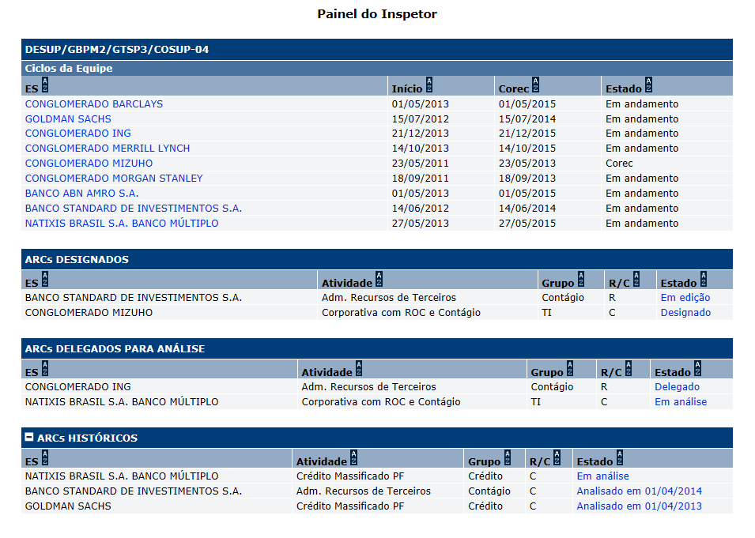
Protótipo:

 |  | Comandos disponíveis na Seção ARCs designados:
 |  | Nome | Objetivo | Observações
 |  | Ordenação de colunas | Comando de ordenação para as colunas das seções
 |  | Link de acesso a tela Edição de ARC. | Exibir a tela [APSFW0302] Edição do ARC | Nos ARCs nos estados: Designado e Em edição. Link na coluna Estado.
 |  | Comandos disponíveis na Seção ARCs delegados:
 |  | Nome | Objetivo | Observações
 |  | Ordenação de colunas | Comando de ordenação para as colunas das seções
 |  | Link de acesso a tela Análise de ARC. | Exibir a tela [APSFW0203] Análise do ARC | Nos ARCs nos estados: Delegado e Em análise. Link na coluna Estado.

Cenários de teste

Agrupar a maior quantidade de itens de teste no mesmo teste.

Dado que:

Negócio:
 |  | Realizar os testes abaixo para usuário com perfil: | Supervisor

Caso de teste | Tipo | Cenário | Resultado | Mensagem

